Tema 1
Volver

 | Al momento de "Exportar a Excel" (cuadro rojo) Balances, Informes IFRS y Resultados

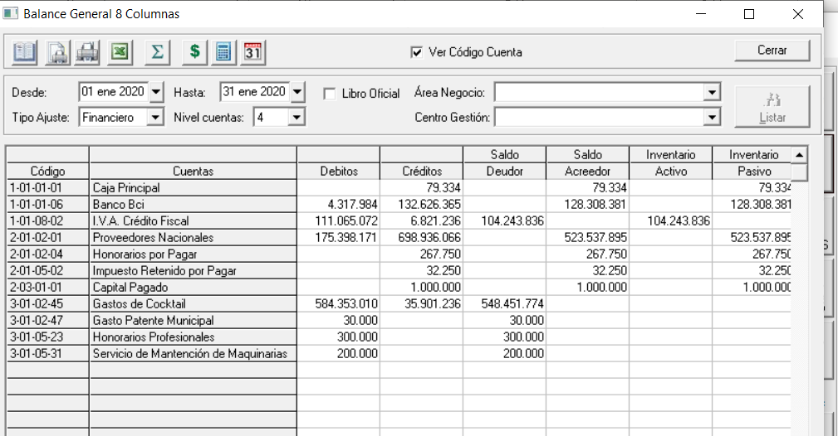

 | permita que salga el membrete de la compañía

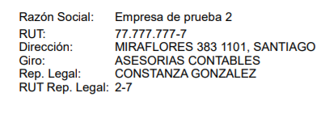
 |  |  |  |  |  | este membrete esta al momento |  |  |  | FW: se pueden copiar los datos y que el usuario los formatee a su manera
 |  |  |  |  |  | de "Foliar Hojas para Timbraje"

 | Fecha Inicio: 01 ene 2020 Fecha Término: 31 ene 2020
 |  |  |  |  | Saldo | Saldo | Inventario | Inventario | Resultado | Resultado
 | Código | Cuentas | Debitos | Créditos | Deudor | Acreedor | Activo | Pasivo | Pérdida | Ganancia
 | 1-01-01-01 | Caja Principal |  | 79,334 |  | 79,334 |  | 79,334
 | 1-01-01-06 | Banco Bci | 4,317,984 | 132,626,365 |  | 128,308,381 |  | 128,308,381
 | 1-01-08-02 | I.V.A. Crédito Fiscal | 111,065,072 | 6,821,236 | 104,243,836 |  | 104,243,836
 | 2-01-02-01 | Proveedores Nacionales | 175,398,171 | 698,936,066 |  | 523,537,895 |  | 523,537,895
 | 2-01-02-04 | Honorarios por Pagar |  | 267,750 |  | 267,750 |  | 267,750
 | 2-01-05-02 | Impuesto Retenido por Pagar |  | 32,250 |  | 32,250 |  | 32,250
 | 2-03-01-01 | Capital Pagado |  | 1,000,000 |  | 1,000,000 |  | 1,000,000
 | 3-01-02-45 | Gastos de Cocktail | 584,353,010 | 35,901,236 | 548,451,774 |  |  |  | 548,451,774
 | 3-01-02-47 | Gasto Patente Municipal | 30,000 |  | 30,000 |  |  |  | 30,000
 | 3-01-05-23 | Honorarios Profesionales | 300,000 |  | 300,000 |  |  |  | 300,000
 | 3-01-05-31 | Servicio de Mantención de Maquinarias | 200,000 |  | 200,000 |  |  |  | 200,000
 |  | Sub Total | 875,664,237 | 875,664,237 | 653,225,610 | 653,225,610 | 104,243,836 | 653,225,610 | 548,981,774 | 0

 |  | Pérdida |  | 0 |  | 0 | 548,981,774 |  |  | 548,981,774

 |  | TOTALES | 875,664,237 | 875,664,237 | 653,225,610 | 653,225,610 | 653,225,610 | 653,225,610 | 548,981,774 | 548,981,774

 | hoy pasa a excel solo lo que esta en amarillo

Tema 2
Volver

 | En la "Configuración de Informes" permitir que el usuario ingrese imágenes de Firma | FW: no se puede hacer, facilmente de tal manera que quede donde se requiere.
 | (o lo que tenga en una imagen jpg, bmp u otra)

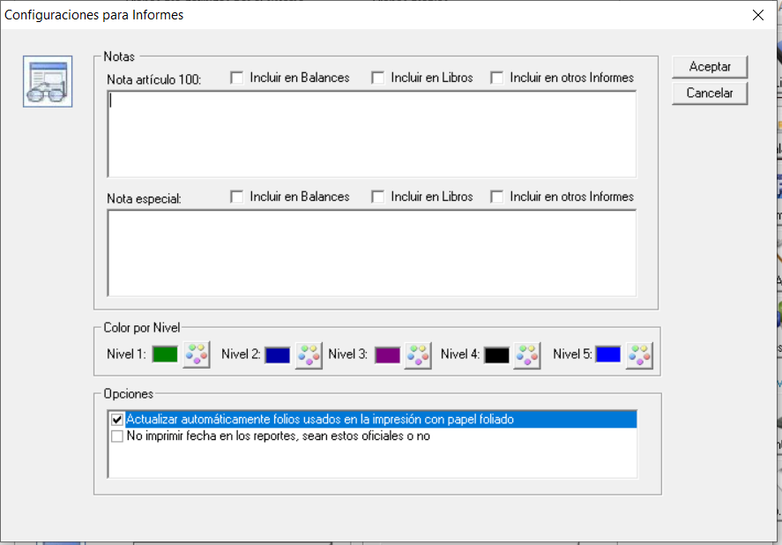

 | Esta propiedad la tenemos en el sistema de Hyper Renta - HR Certificados

 | La firma debiese aparecer aquí

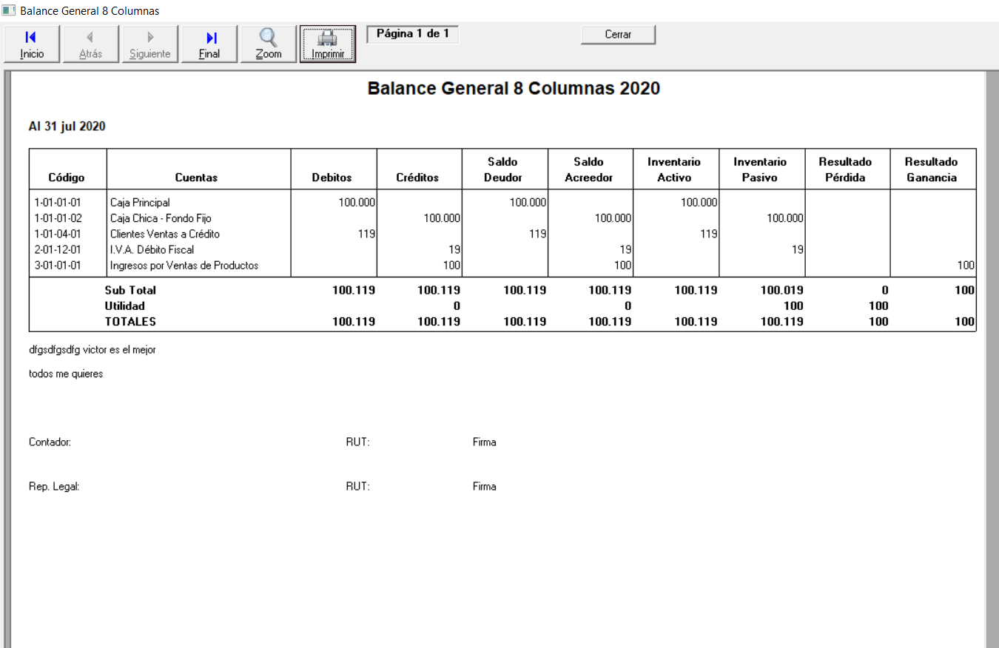

 | Serian las firmas del Contador y Representante Legal

Tema 3
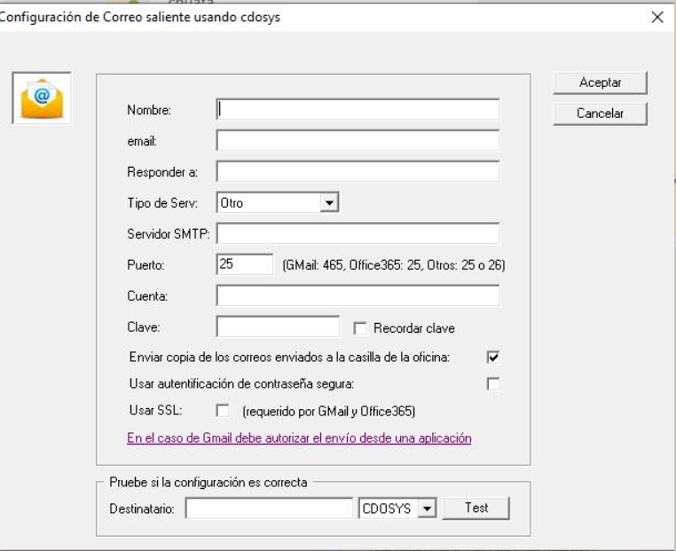
Volver
 | Permitir que los usuarios del sistema LP Contabilidad
 | puedan enviar los Balances y Estados de Resultados | FW: se podrá evaluar
 | a un correo que tengan configurado

 | Este tema ya se encuentra en LP Remuneraciones con
 | las Liquidaciones de Sueldo

